Portada
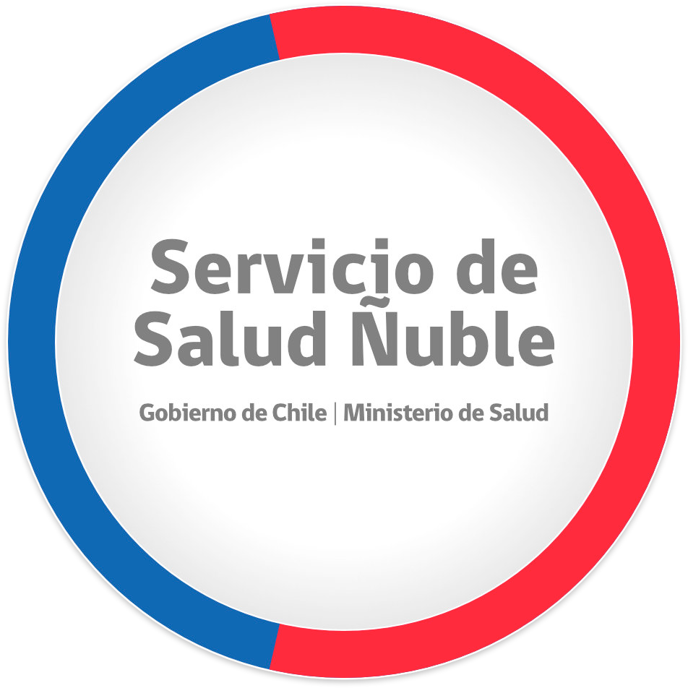
METAS SANITARIAS LEY 19.813
ATENCIÓN PRIMARIA DE SALUD
FORMULACIÓN 2023
SERVICIO DE SALUD ÑUBLE

